Лист1
Розрахунок бюджету дитячого майданчика вул. Лозівська

№ | Найменування | Од. виміру | Кількість | Ціна (грн) | Сума (грн)
1 | Демонтаж старого обладнання |  |  |  | 20000
2 | Підготовчі роботи |  |  |  | 20000
3 | Огорожа секційна (секції з стовпами висотою 1,5 м + хвіртка + робота) | м | 70 | 660 | 46200
4 | Чорнозем | м3 | 40 | 200 | 8000
5 | Засівання трави під дитячу частину | м2 | 150 | 120 | 18000
6 | Бетонувння монолітної плити під тренажери з матеріалами | посл. | 1 | 40100 | 40,100
7 | Обладнання для дитячої частини (розписане нижче) |  |  |  | 210,370
8 | Обладнання для спортивної частини (розписане нижче) |  |  |  | 82,700
9 | Проектно-кошторисні роботи | посл. |  |  | 35,000
10 | Монтаж, доставка обладнання |  |  |  | 70,500
11 | Непередбачувані витрати |  |  |  | 100000
12 | Податки, збори |  |  |  | 30000
 | РАЗОМ: |  |  |  | 680,870

 | Дитяча частина

1 | Пісочниця з кришкою (для дітей 1-6 років) |  |  |  | 15,970
 | 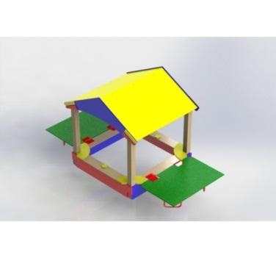 | од. | 1 | 15970
2 | Карусель (для дітей 3-10 років) |  |  |  | 12,000
 | 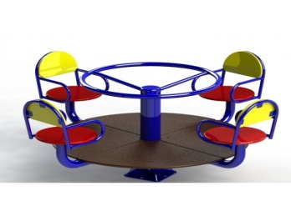 | од. | 1 | 12000
3 | Качалка – балансир (для дітей 3-6 років) |  |  |  | 12,000
 | 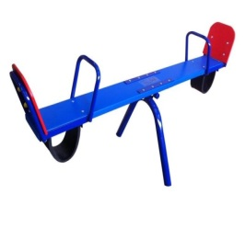 | од. | 2 | 6000
4 | Ігровий комплекс «Універсал» |  |  |  | 90,000
 | 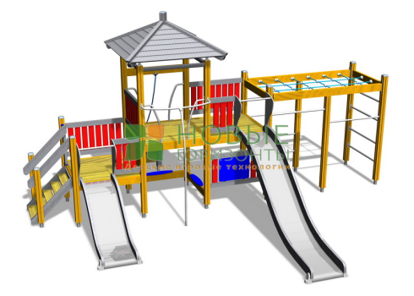 | од. | 1 | 90000
5 | Лавка |  |  |  | 19,500
 | 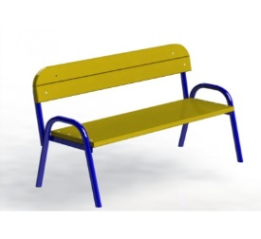 | од. | 3 | 6500
6 | Урна |  |  |  | 3,600
 | 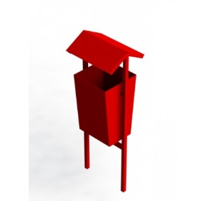 | од. | 2 | 1800
7 | Дитячий гімнастичний комплекс |  |  |  | 16,000
 | 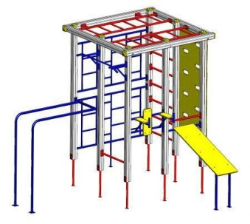 | од. | 1 | 16000
8 | Гойдалка потрійна |  |  |  | 35,000
 | 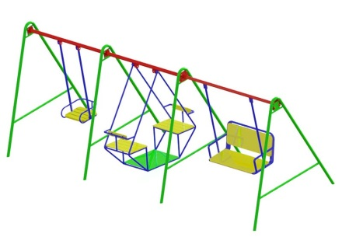 | од. | 1 | 35000
9 | Гімнастичний комплекс круги |  |  |  | 6,300
 | 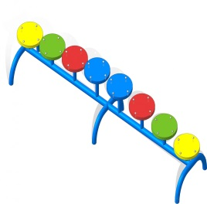 | од. | 1 | 6300
 |  |  |  |  | 210,370

 | Спортивна частина
1 | Тренажер батерфляй
 | 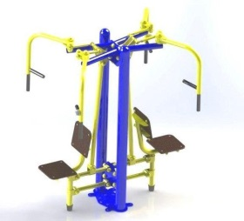 | од. | 1 | 22900 | 22900
2 | Тренажер орбітрек
 | 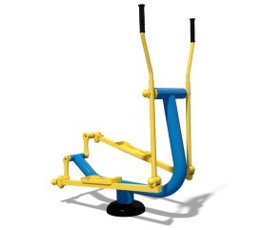 | од. | 1 | 11700 | 11700
3 | Тренажер для преса
 |  | од. | 1 | 10600 | 10600
4 | Тренажер бруси
 | 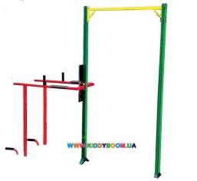 | од. | 1 | 6300 | 6300
5 | Гребний тренажер
 | 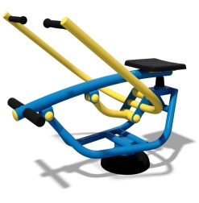 | од. | 1 | 8700 | 8700
6 | Стіл тенісний антивандальний
 |  | од. | 1 | 22500 | 22500
 |  |  |  |  | 82700

